Worksheet
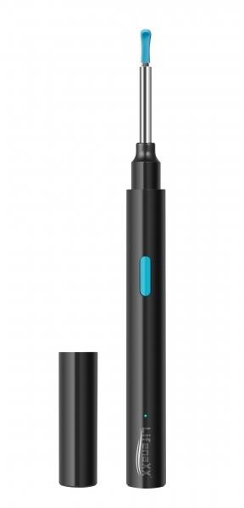
Lifenaxx WLAN Otoskop LX-032

Artikelnummer | 4945 |  | VE | 95
EAN | 4260358128177 |  | Stück pro Palette | 1520
Zollnummer | 85258900 |  | Lagen Pro Palette | 5

Abmessungen - Artikel
Länge(cm) | Breite(cm) | Höhe(cm) | Gewicht(g)
14 | 1.3 | 1.3 | 17

Abmessungen - Artikelverpackung
Länge(cm) | Breite(cm) | Höhe(cm) | Leergewicht(g) | Gewicht(g) Artikel+Verpackung
14.3 | 1.8 | 20.4 | 26 | 91

Abmessungen - VE Karton (Masterkarton)
Länge(cm) | Breite(cm) | Höhe(cm) | Gewicht(g)
52.5 | 48 | 27.2 | 9460

Verpackung - Bestandteile
Rest Zubehör (g) | Papier/Pappe (g) | Styropor (g) | Kunstst. Hohlkörper(g) | Kunstst. Folien(g) | Materialverbunde (g)
7 | 14 | 0 | 25 | 0 | 0

Batterie- / Akkuinformationen
Batterie-benötigt | Batterie enthalten | Batterie-Typ | Batterie-System(Art)
Ja | Ja | Akku | Li - Lithium- Batterie
Anzahl(stk.) | Gewicht/Stk.(g) | Energiedichte(WH/Kg) | Leistung(WH)
1 | 4 | 0 | 1.11

Lithium Baterie
Energiegehalt | Gewicht (Kg)
0.25 | 0

Weiterführende Informationen
Technaxx Reseller Portal

